Widmung
 | PEQ - Abschätzungstool
 |  |  |  |  |  |  | erforderliche Eingabe
 |  |  |  |  |  |  | mögliche Eingaben
 | WIDMUNG |  |  |  |  |  | Zwischenberechnunge
 | PEQ ALPHA |  |  |  |  |  | Ergebnisse (Berechnongsmethode)
Zustand | Plan Projekt umzusetzen, mit oder ohne vorhandere Widmung |  |  |  |  |  | Ergebnisse (genauere Berechnungsmethode)

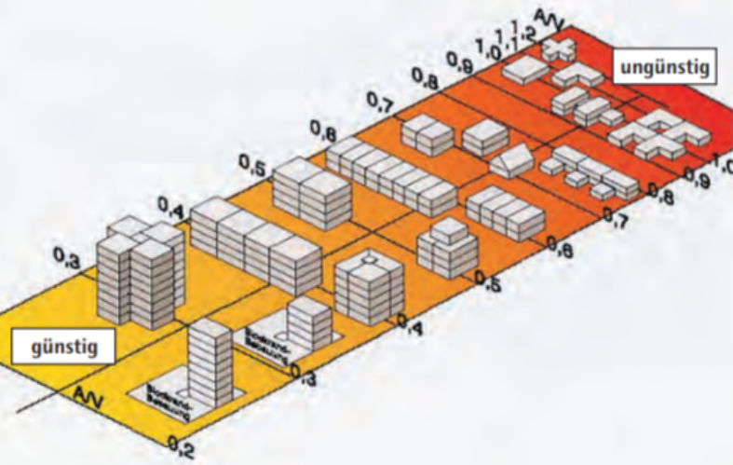
 |  |  |  |  |  |  | defaults
 | Eingaben
 | Standort | NUTS3 Karte der Mobilitätsregionstypen standortkatalog (oder zb Gemeinde auswahl) |  | A/V aus Grafik | 0.37 | A/V [1/m]
 | Grundstücksfläche | 4000 | m² | lc | 2.7 | [m]
 | Ausnutzungsgrad Grundfläche/ Bebaubare Fläche | 36% | GRZ | Anzahl Geschoße | 7
 | Geschoßflächenzahl | 2.5 | GFZ
 | Gesamtfläche |  |  | Umrechungsfaktor zu BGF
 | Bruttogrundfläche | 10000 | m²BGF | 1
 | Nettogrundfläche | mögliche Eingaben | m²NGF | 0.8
 | Nutzfläche | mögliche Eingaben | m²NF | 0.72

 | Nutzungsmix | Eingabe in [% an Fläche] | oder [m² BGF] | Heizlast W/m² |  | Kühllast [W/m²]
 | Wohnen | 70 | 7000 |  |  |  |  | 0-100%
 | Bildung (Kindergarten, Schule, Tagesstätten) |  | 0 |  |  |  |  | 0-100%
 | Büro | 30 | 3000 |  |  |  |  | 0-100%
 | Lebensmittel |  | 0 |  |  |  |  | 0-100%
 | Wohnähnlich (z.B. Hotel) |  | 0 |  |  |  |  | 0-100%
 | Retail |  | 0 |  |  |  |  | 0-100%
 | produzierendes Gewerbe |  | 0 |  |  |  |  | 0-100%
 |  | 100
 | optional | durchschnittl. Wohnungsgröße | > m²/Pers

 |  |  | Auswahlknopf | Berechnung? |  | HWB
 | Thermische Gebäudestandard | Bauordnung 10er Linie | O | 20 | kWh/m²a | l_c im Hintergrund abschätzen aus Geschoßflächenzahl, bebaute Fläche, und Nutzungstyp)
 |  | Bauordnung 16er Linie | O | 30 | kWh/m²a
 | Technische Gebäudestandard
 |  | Referenzvariante | dropdown mit OIB bzw ÖNORM Ref Gebäuden bzw Bauträger Standard?
 |  | Bauteilaktivierung | O |  | €/m² Mehrkosten ggü. ?
 |  | FBH | O |  | €/m²
 |  | Radiatoren | O |  | €/m²

 |  | Referenzvariante | dropdown mit OIB bzw ÖNORM Ref Gebäuden bzw Bauträger Standard?
 |  | Wärmebereitung Gas | O |  | €/m²
 |  | Wärmebereitung FW | O |  | €/m²
 |  | Wärmebereitung LuftWP | O |  | €/m²
 |  | Wärmebereitung ErdWP | O |  | €/m²

 |  | Windpeak-Shaving | O | Ja/Nein

 | Berechnungen
 | GFZ
 | HWB | Abschätzung aus Dichte bei Bauordnungsstandard
 | Thermische Energiebedarf pro Jahr | HWB + WW nach Nutzung | MWh/a
 | Kühlbedarf exkl Wohnnutzung |  | MWh/a
 | Kühlbedarf inkl. Wohnnutzung |  | MWh/a
 | Elektrischer Energiebedarf | Strombedarf nach Nutzung | MWh/a

 | Pflichtsolar (in Wien) |  | kWp | 1 kWp/100m²BGF , Wiener Bauordnung
Verteilung | PV Flächenanteile
 | Dach |  | % Ausnutzungsgrad
 | Fassade |  | % Ausnutzungsgrad (der Nettofassade ohne Fenster)
Notwendig | Erforderlich PV |  | kWp/m²NF bzw. kWp PV
 | ErdsondenbedarfHeizen |  | lfm/m²NF
 | ErdsondenbedarfKühlen |  | lfm/m²NF

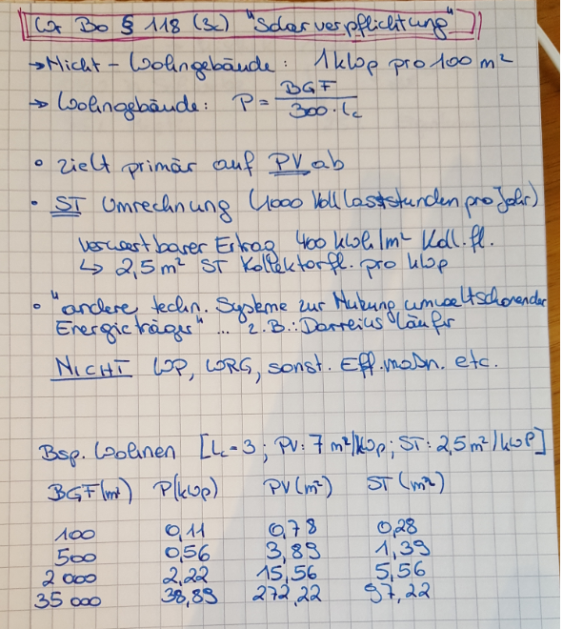
 | KPI - Ergebnisse
Summe von unten: 0-25 Punkte | Eignung für ein PEQ | Stimmungsbarometer | Ordinalskala | Mapping

1-5 Punkte | Mehrinvestition Wärme + Kälte |  | €/m²BGF | Mehrinvestition zu gewählten System für Erdsonden
1-5 Punkte | Mehrinvesitionskosten PV |  | €/m²BGF | Mehrinvestition zu Basis (in Wien Pflichtsolar)
1-5 Punkte | Ausnutzung der Grundstücksfläche mit Sonden | wenn > 100 -> schwer machbar | %
1-5 Punkte | Kälte-Wärme Balance | Summe Kältebedarfe/Summe Wärmebedarfe
1-5 Punkte | Nutzungmischung |  | Pkt.

 | Input für Architekturwettbewerb
 | Größe PV Anlage |  | m² | mit Erläuterung Einflusses unterschiedlicher Orientierugen/Situierungen
 | Größe der Haustechnikräume |  | m² | Norm?

Planungsbegleitung
 | PEQ - Begleitungstool
 |  |  |  |  |  |  | erforderliche Eingabe
 | PEQ ALPHA |  |  |  |  |  | mögliche Eingaben
 | Planungsbegleitung |  |  |  |  |  | Zwischenberechnunge
Eingaben aus "Widmung" übernehmen BUTTON
 |  |  |  |  |  |  | Ergebnisse (Berechnongsmethode)
 |  |  |  |  |  |  | Ergebnisse (genauere Berechnungsmethode)
 |  |  |  |  |  |  | Werteberecih
 |  |  |  |  |  |  | defaults
 | Eingaben
 | Standort | NUTS3 Karte der Mobilitätsregionstypen standortkatalog (oder zb Gemeinde auswahl)
 | Grundstücksfläche | mögliche Eingaben | m² |  |  |  |  |  |  | aus OIB RL 6
 | Ausnutzungsgrad bebaute Fläche des Grundstücks/ Bebaubare Fläche des Grundstücks | erforderliche Eingabe | % |  |  |  |  |  |  | Wohngebäude (WG)
 |  |  |  |  |  |  |  |  |  | Bürogebäude
 | Gesamtfläche |  |  | Umrechungsfaktor zu BGF |  |  |  |  |  | Bildungseinrichtung
 | Bruttogrundfläche | 100 | m²BGF | 1 | 0-1 |  |  |  |  | Krankenhäuser
 | Nettogrundfläche | mögliche Eingaben | m²NGF | 0.8 | 0-1 |  |  |  |  | Heime
 | Nutzfläche | mögliche Eingaben | m²NF | 0.72 | 0-1 |  |  |  |  | beherbungsbetriebe
 | GFZ Geschossflächenzahl |  | -
 |  |  |  |  |  |  |  |  |  | Gaststätten
 | Flächenart |  | Auswahlknopf |  |  |  |  |  |  | Veranstaltungsstätten und mehrzweckgebäude
 |  | BGF | O |  |  |  |  |  |  | Sportstätten
 |  | NGF | O |  |  |  |  |  |  | Verkaufsstätten
 |  | NF | O |  |  |  |  |  |  | Sonstiges (Produzierendes)

Vereinfachte HWBs in alle Nutzungen übergeben BUTTON
 | Thermischer/elektrischer Gebäudestandard |  | Auswahlknopf | Berechnung?
 |  | Bauordnung 10er Linie | O | 20 | kWh/m²a
 |  | Bauordnung 16er Linie | O | 30 | kWh/m²a
 |  | Planungsstand (EAW/Simulation) | O | gemittelt über alle Nutzungen und alle Gebäude | kWh/m²a
 |  |  |  |  |  |  |  |  |  | Auswahlbutton zur gewünschten Eingabeart |  |  |  |  | Auswahlbutton zur gewünschten Eingabeart
 | Nutzungsübersicht über Quartier | Anzahl Gebäude | 1-100 | -> so viele Nutzungstabellen nebeneinandern |  |  |  |  |  | Haus 1 | X | O |  |  | Haus 2 | O | X |  |  | Haus N
 | Nutzung | Summe m² aus allen Gebäuden | Nutzungsverteilung [% an Gesamtfläche] | Heizlast [W/m²NF] | HWB [kWh/m²a] | WWWB [kWh/m²a] | Kühllast [W/m²NF] | KB [kWh/m²a] | Nutzstrombedarf [kWh/m²a] | Nutzung | Fläche | % | HWB | KB | Nutzung | Fläche | % | HWB | KB | Nutzung | Fläche | % | HWB | KB
 | Drop Down Menü welche Nutzungen gibt es im Gebiet | 0-1.000.000 | 0-100% | 0-100 |  |  | 0-200 |  |  | Wohnen | 0-1 Mio m² | 0-100% |  |  | Wohnen
 |  | 0-1.000.000 | 0-100% | 0-100 |  |  | 0-200 |  |  | Bildung (Kindergarten, Schule, Tagesstätten) | 0-1 Mio m² | 0-100% |  |  | Bildung (Kindergarten, Schule, Tagesstätten)
 |  | 0-1.000.000 | 0-100% | 0-100 |  |  | 0-200 |  |  | Büro | 0-1 Mio m² | 0-100% |  |  | Büro
 | Wohnen | 0-1.000.000 | 70 | 0-100 |  |  | 0-200 |  |  | Lebensmittel | 0-1 Mio m² | 0-100% |  |  | Lebensmittel
 | Büro | 0-1.000.000 | 30 | 0-100 | 30 |  | 0-200 | 70 | 5 | Wohnähnlich (z.B. Hotel) | 0-1 Mio m² | 0-100% |  |  | Wohnähnlich (z.B. Hotel)
 |  | 0-1.000.000 | 0-100% | 0-100 | 90 |  | 0-200 | 20 | 10 | Retail | 0-1 Mio m² | 0-100% |  |  | Retail
 |  | 0-1.000.000 | 0-100% | 0-100 |  |  | 0-200 |  |  | produzierendes Gewerbe | 0-1 Mio m² | 0-100% |  |  | produzierendes Gewerbe
 | SUMMEN |  |  | Summe in kW | kWh/a | kWh/a | kW | kWh/a | kWh/a | Gesamt |  |  |  |  | Gesamt
thermische Energiebalance
 | Büro | Wohnen
HWB [kWh/a] | 30 | 90
KB [kWh/a] | 70 | 20
 | Hinweis:
 | verschiedene Diagramme zur vereinfachten Interpretation der thermischen Energien

Referenzvariante übernehmen BUTTON
 | Technische Gebäudestandard
 |  | gwählte Referenzvariante aus Widmungsblatt | aus Widmung
 |  | Wärmeabgabe | Fußbodenheizung | 35 | €/m²
 |  | Wärmebereitstellung | Fernwärme | 25 | €/m²

 | Energiesystem (Wärme, Kälte, WW, Strom?)

 | Wärmeabgabe (nutzungsspezifisch?)

 | Wärmeverteilung

 | Wärmequellen | Rückkühlung aus Gebäuden
 |  | Abwasser
 |  | Abluft
 |  | Erdreich
War hier das Ende!
 |  | Außenluft
 |  | Grundwasser
 |  | Biomasse
 |  | Fernwärme
 |  | Solarthermie
 |  | PVT
 |  | Abwärme innerhalb Quartiers?

 | Pflichtsolar (in Wien) |  | kWp | 1 kWp/100m²BGF , Wiener Bauordnung
Verteilung | PV Flächenanteile
 | Dach |  | % Ausnutzungsgrad
 | Fassade |  | % Ausnutzungsgrad (der Nettofassade ohne Fenster)
Notwendig | Erforderlich PV |  | kWp/m²NF bzw. kWp PV
 | ErdsondenbedarfHeizen |  | lfm/m²NF
 | ErdsondenbedarfKühlen |  | lfm/m²NF

 | KPI - Ergebnisse
 | Eignung für ein PEQ | Stimmungsbarometer | Ordinalskala | Mapping

 | Mehrinvestition Wärme + Kälte |  | €/m²BGF | Mehrinvestition zu gewählten System für Erdsonden
 | Mehrinvesitionskosten PV |  | €/m²BGF | Mehrinvestition zu Basis (in Wien Pflichtsolar)
 | Ausnutzung der Grundstücksfläche mit Sonden | wenn > 100 -> schwer machbar | %
 | Kälte-Wärme Balance | Summe Kältebedarfe/Summe Wärmebedarfe
 | Nutzungmischung |  | Pkt.

 | Input für Architekturwettbewerb
 | Größe PV Anlage |  | m² | mit Erläuterung Einflusses unterschiedlicher Orientierugen/Situierungen
 | Größe der Haustechnikräume |  | m² | Norm?

